상품제안서
스페이스 볼펜 | 상품코드: S22664

 |  |  |  |  |  |  | 02-713-8555 | www.synergygift.co.kr
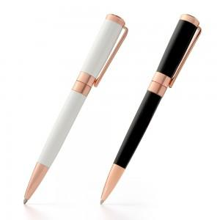 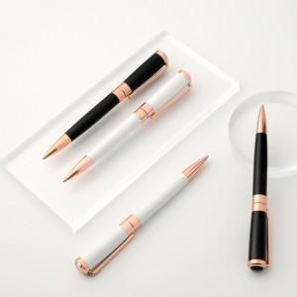 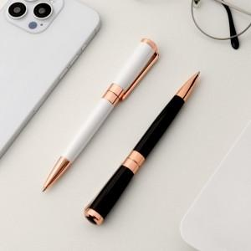

【상세/제작정보】

【인쇄/포장옵션】 | 레이저 / 포장불가능

【공급단가】 | 수량 | 100~ | 300~ | 500~ | 1,000~ | 3,000~
*VAT별도 | 단가 | 3,770원 | 3,600원 | 3,510원 | 3,430원 | 3,370원

【상품 URL】 | https://www.synergygift.co.kr:443/src/goods_detail.php?gdno=22664

